Лист1
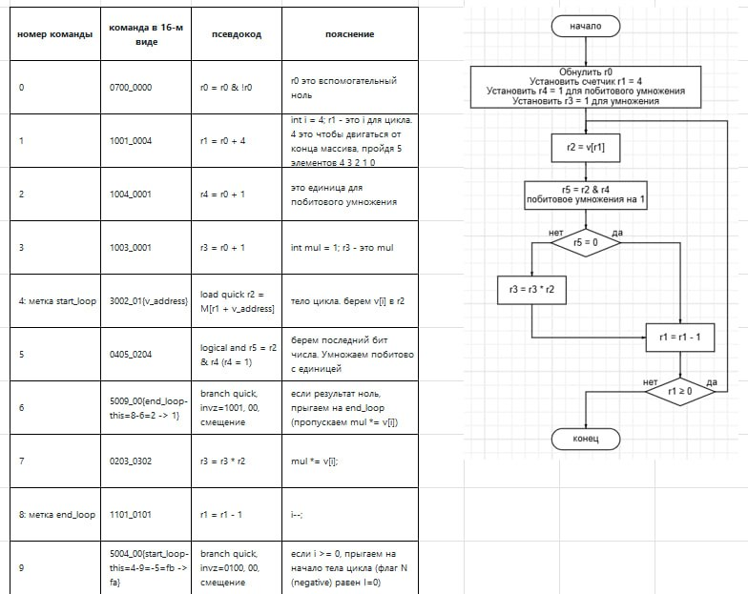
код команды | символьное кодирование | словесное описание
0700_0000 | r0 <- r0 & !r0 | обнуляем r0
1002_000D | r2 <- r0 + 13 | присваиваем r2 значение 13 (счетчик)
2102_0000 | M[r0 + disp32] <- r2 | запись в память r2 по адресу r0+disp32 (ожидаем передачи длинного смещения в следующей команде)
0000_0008 | disp32 = 8 | длинное смещения для предыдущей команды
1102_0201 | r2 <- r2 - 1 | r2-- (быстрое вычитание)
1101_020A | r1 <- r2 - 10 | r1 = r2-10 (быстрое вычитание)
5009_00FA | if (1 = V&0|N&0|Z&1) then PC <- PC +(-6) | при выполнении условия счетчик команд уменьшается на 6
5000_00FA | if (0 = V&0|N&0|Z&0) then PC <- PC +(-6) | при выполнении условия счетчик команд уменьшается на 6
0000_0000 | r0 <- r0 + r0 | бесполезная команда (она ничего не делает, просто съедает такт)

новая программа

